3 RIESGO INHERENTE
PROBABILIDAD RIESGOS DE CORRUPCIÓN

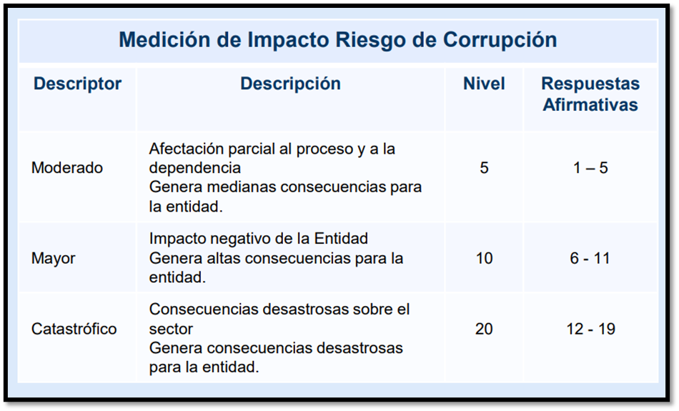
IMPACTO RIESGOS DE CORRUPCIÓN
No | ¿Pregunta Si el riesgo se materializa podría? |  | SI | NO

1 | ¿Afectar al grupo de funcionarios del proceso? |  | 1
2 | ¿Afectar el cumplimiento de metas y objetivos de la dependencia? |  | 1
3 | ¿Afectar el cumplimiento de misión de la Entidad? |  | 1
4 | ¿Afectar el cumplimiento de misión del sector al cual pertenece la Entidad?
5 | ¿Generar pérdida de confianza de la Entidad, afectando su reputación? |  | 1
6 | ¿Generar perdida de recursos económicos? |  | 1
7 | ¿Afectar la generación de los productos o la prestación de servicios? |  | 1
8 | ¿Dar lugar al detrimento de calidad de vida de la comunidad por la pérdida del bien o servicios o los recursos públicos?
9 | ¿Generar perdida de información de la Entidad? |  | 1
10 | ¿Generar intervención de los órganos de control, de la fiscalía u otro ente? |  | 1
11 | ¿Dar lugar a procesos sancionatorios? |  | 1
12 | ¿Dar lugar a procesos disciplinarios? |  | 1
13 | ¿Dar lugar a procesos fiscales?
14 | ¿Dar lugar a procesos penales?
15 | ¿Generar pérdida de credibilidad del sector?
16 | ¿Ocasionar lesiones físicas o pérdida de vidas humanas?
17 | ¿Afectar la imagen regional?
18 | ¿Afectar la imagen nacional?
19 | ¿Generar daño ambiental?
 |  | TOTAL | 10 | 0

